关系图
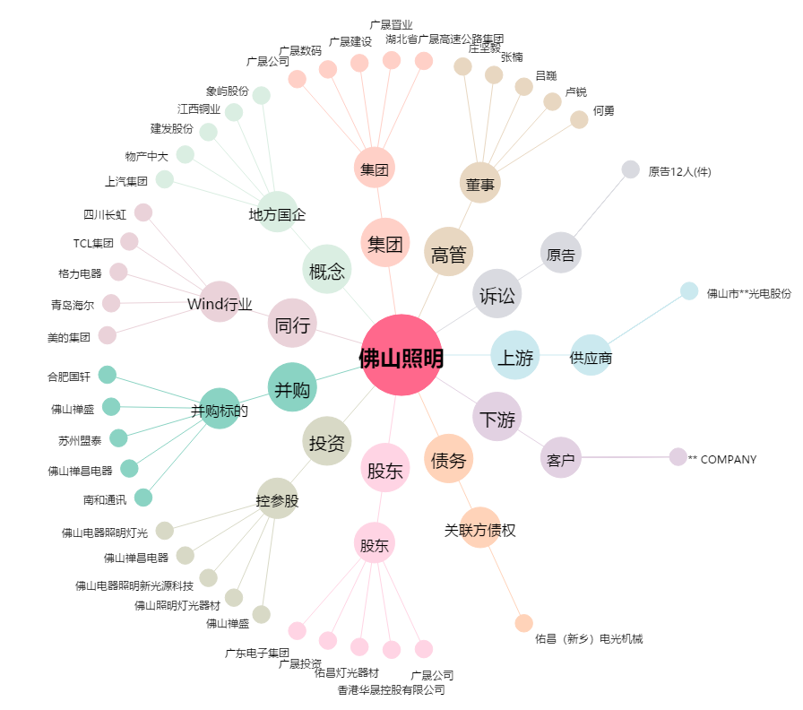
佛山照明[000541.SZ] - 关系概览图

